使用方法
仕様確認管理表について

■概要
・仕様に関する確認事項等は、メールでは無く、仕様確認管理表に記入してやり取りする。
・仕様確認管理表は、TimeAsset開発時の正式資料として各所に展開しています。

■目的
・仕様を決定するまでの経緯を記録するため。
・仕様確認対応に漏れがないこと、問題が発生していないことを明確にするため。
・仕様確認毎に、打合せと議事録作成を行う手間を削減するため。

■使用方法
・仕様確認管理表は、各テーマ／担当パートナー毎に作成しているので、そちらを使用してください。
・基本的に、No毎に1つの質問を記入して下さい。
・下記に各ステータス毎の記入方法を示します。
タイトルに質問概要を記入
ステータスを「確認中」に変更
＜仕様確認時＞

出来る限り、この記入内容のみで質問内容が解るように記載
質問者名と回答希望日を記入
仕様確認の連絡時の日付を記入

ステータスを「回答済」に変更

＜回答記入時＞

回答日と回答を記入
回答者名を記入
回答に時間がかかる場合、回答予定日を記入

回答結果に対する質問がある場合、その内容を記入
※全く別の質問の場合、新Noに質問を記入
＜再仕様確認時＞

ステータスを「確認中」に変更

＜完了時＞

ステータスを「完了」に変更
回答に問題がない場合、完了日と完了を記入

完了と同時に、タイトルが解るようにグループ化
※「データ」－「グループとアウトラインの設定」－「グループ化」

No.02
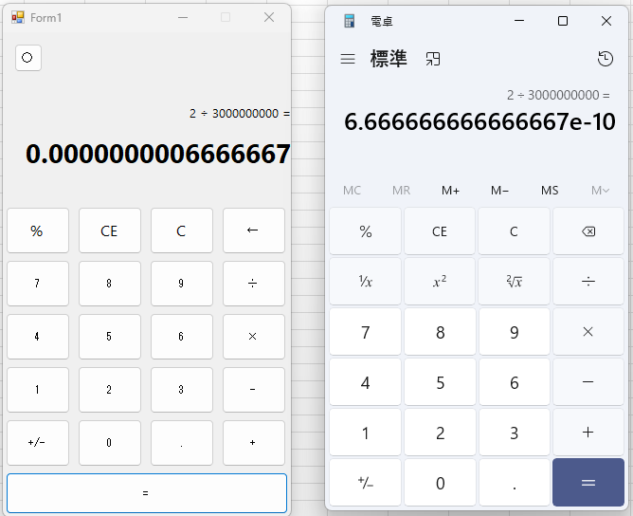

No.09
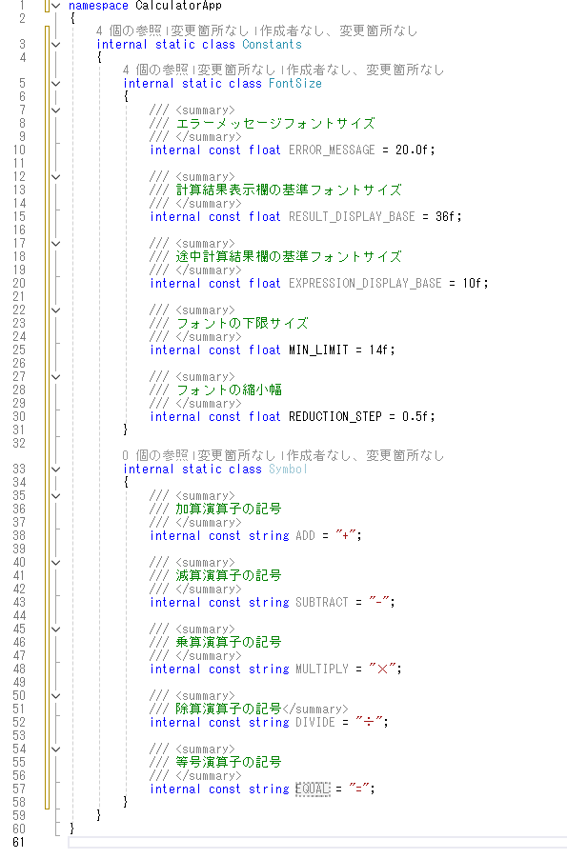

No.20
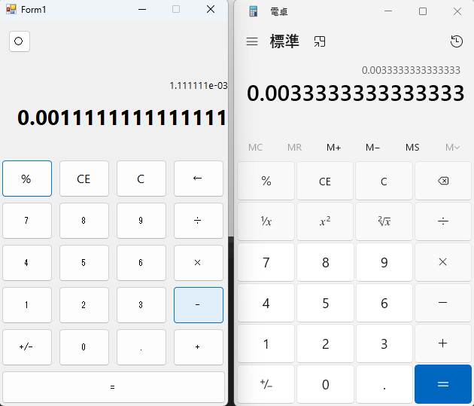

No.21
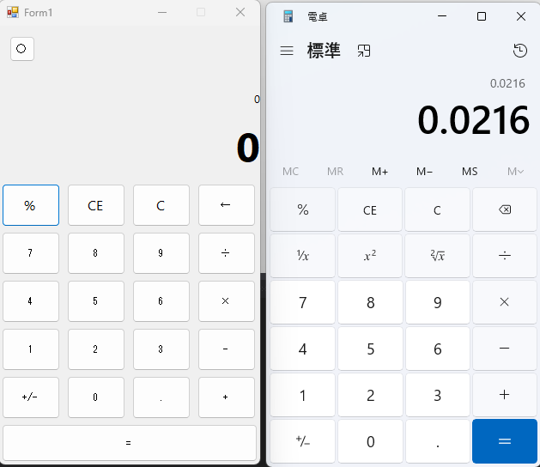

No.22
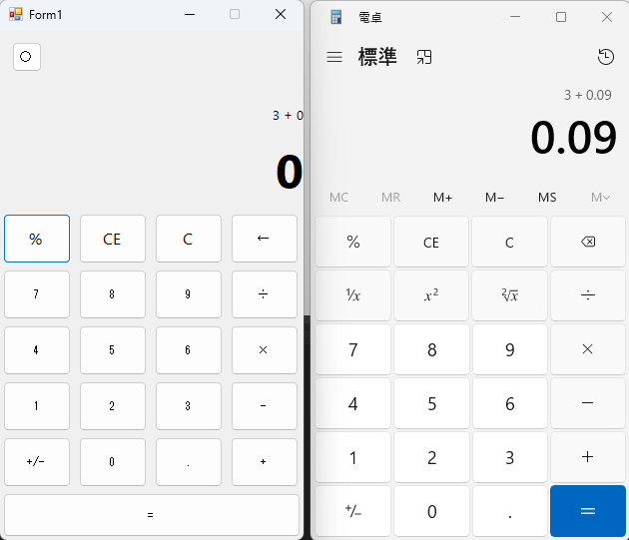

No.23
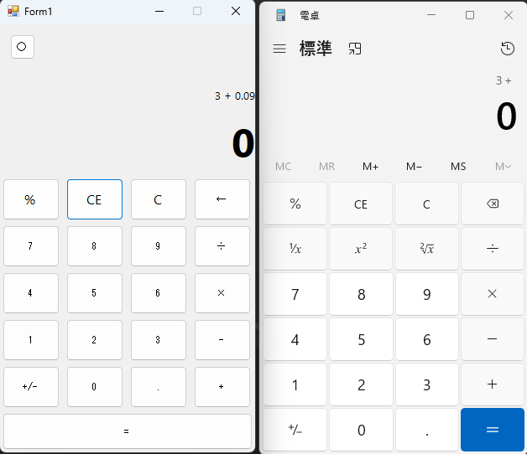

No.25
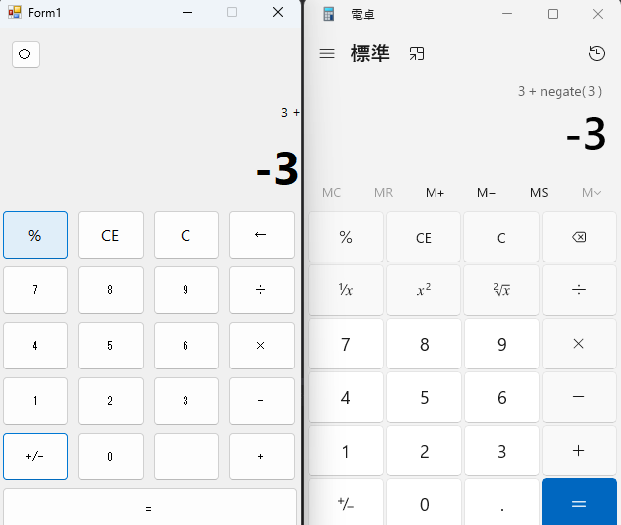

No.26
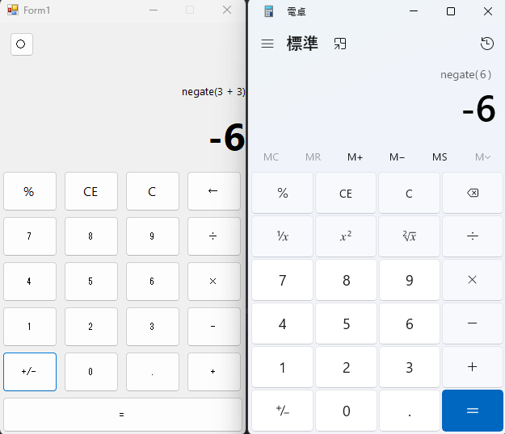

No.27
